Hoja1
Etapa Ciclo Vida Software | Herramienta | Logotipo | Descripcion
Planificación | Trello |  | Organiza proyectos con tableros y tareas. Facilita la planificación y seguimiento visual.
 | Asana |  | Administra tareas y proyectos colaborativos con líneas de tiempo y prioridades.
 | Microsoft Project |  | Software profesional de planificación y gestión de cronogramas y recursos.
Análisis de Requerimientos | Jira Software | 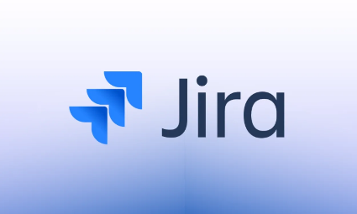 | Gestiona requerimientos, tareas y seguimiento de incidencias.
 | IBM DOORS |  | Administra requerimientos y su trazabilidad en proyectos grandes.
 | Confluence | 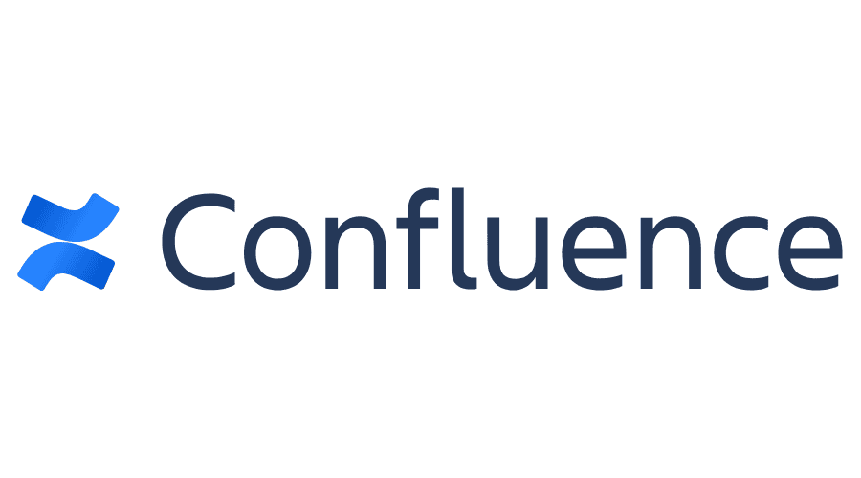 | Plataforma colaborativa para documentar requerimientos y procesos.
Diseño | Figma |  | Diseña interfaces y prototipos interactivos en equipo.
 | Lucidchart |  | Crea diagramas de flujo, arquitecturas y UML para software.
 | Adobe XD | 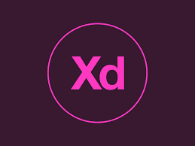 | Diseña y prueba prototipos de interfaces para aplicaciones.
Desarrollo (Codificación) | Visual Studio Code |  | Editor de código versátil con soporte para múltiples lenguajes.
 | Eclipse |  | IDE popular para desarrollo en Java y otros lenguajes.
 | IntelliJ IDEA |  | IDE potente con herramientas de análisis y refactorización.
Pruebas | Selenium |  | Automatiza pruebas de interfaces web.
 | JUnit |  | Framework de pruebas unitarias para Java.
 | Postman |  | Permite realizar pruebas y validaciones de APIs.
Implementación (Despliegue) | Docker |  | Crea y ejecuta contenedores para desplegar software fácilmente.
 | AWS (Amazon Web Services) |  | Plataforma en la nube para desplegar y escalar aplicaciones.
 | Jenkins |  | Automatiza el proceso de integración y entrega continua.
Mantenimiento | GitHub |  | Control de versiones colaborativo y gestión de código.
 | GitLab |  | Plataforma para control de versiones y despliegue automatizado.
 | Bugzilla |  | Sistema para reportar, gestionar y resolver errores del software.

